Распределение
Прошу сделать на подобии этого примера
Балл | Кол-во наблюдений | Доля наблюдений в сегменте балла | Доля наблюдений (накопленная) | Число наблюдений, где status=1 | Доля наблюдений, где status=1 в сегменте балла | Доля наблюдений, где status=1 в сегменте балла (накопленная)
[0 ; 250 ) | 93 | 0.76% | 100.00% | 78 | 84% | 41%
[ 250 ; 300 ) | 283 | 2.30% | 99.24% | 208 | 73% | 41%
[ 300 ; 350 ) | 695 | 5.66% | 96.94% | 506 | 73% | 40%
[ 350 ; 400 ) | 1,347 | 10.97% | 91.28% | 911 | 68% | 38%
[ 400 ; 450 ) | 1,472 | 11.98% | 80.32% | 860 | 58% | 34%
[ 450 ; 500 ) | 1,561 | 12.71% | 68.33% | 774 | 50% | 29%
[ 500 ; 550 ) | 1,509 | 12.28% | 55.63% | 581 | 39% | 25%
[ 550 ; 600 ) | 1,407 | 11.45% | 43.34% | 439 | 31% | 21%
[ 600 ; 650 ) | 1,240 | 10.09% | 31.89% | 296 | 24% | 17%
[ 650 ; 700 ) | 1,057 | 8.60% | 21.79% | 200 | 19% | 14%
[ 700 ; 750 ) | 816 | 6.64% | 13.19% | 117 | 14% | 11%
[ 750 ; 800 ) | 536 | 4.36% | 6.55% | 48 | 9% | 8%
[ 800 ; 1000] | 268 | 2.18% | 2.18% | 17 | 6% | 6%

 |  | Roc-кривая для обучающей выборки |  |  | Roc-кривая для тестовой выборки
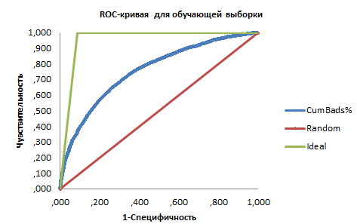

 |  | AUC_Ed= |  |  | AUC_Test=
 |  | Gini_Ed= |  |  | Gini_Test=

